Hoja1
2023-09-11 11:27:20

LA PAZ 28 - HAEDO 4460-2005
BUENOS AIRES luquearti@gmail.com
____________________________________________________________________________________
"BISAGRA”
"MUNICION"

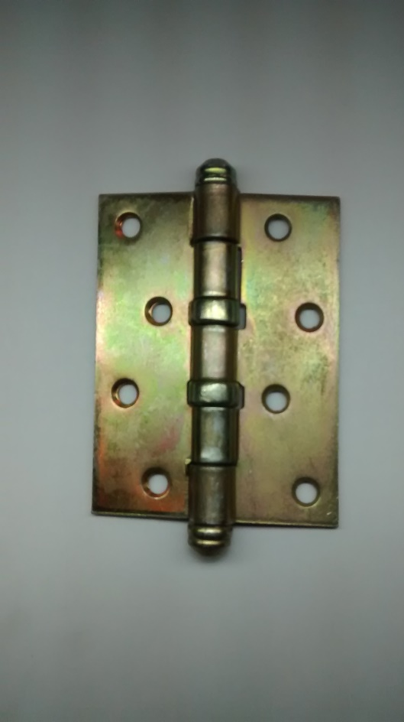

COD. | DESCRIPCION | PRECIO
BMH-100 | Bisagra t/MUNICION 100 x 37 pul. Herrero | $ 616.24
BMC-101 | Bisagra t/MUNICION 100 x 75 zinc. Carpintero | $ 640.99
BMH-102 | Bisagra t/MUNICION 100 x 44 pul. Herrero | $ 477.29

